cfg_MapImageSet_地图图像集
第一行 为备注 第二行 为字段导出设置 0为不导出,1为导出主键,2为常规导出 3为最后一个导出的字段（之后随意） 第三行 为字段名称（不能使用KEY_INDEX为字段名称） 第四行 为数据类型 该列为 是否导出 0为不导出 1为导出 2为最后一行导出 数据不想填就写 #BASEVALUE | 图像集id | 地图图像集名称 | 地图图像集描述 | 地图图集类型 1 关卡地图用 2 大地图使用 3 其他待增加 | 地图可使用的最大序号 | 绘制层，高层覆盖低层 | 地图图像集大小 | 地图图像集
字段导出设置 | 1 | 2 | 2 | 2 | 2 | 2 | 2 | 3
字段名称 | MapImageSetId | MapImageSetName | ImageSetDescribe | ImageSetType | ImageSetMaxId | ImageSetLayer | MapImageSize | MapImageSet
数据类型 | INT | STR | STR | INT | INT | INT | Vector2I | PNG
1 | 1 | 地图地块图像集 | 第一层的图像集 | 1 | 36 | 1 | (6,6) | 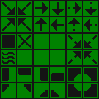
1 | 2 | 资源图像集 | 第二层的图像集 | 1 | 32 | 2 | (4,8) | 
1 | 3 | 六边形地块图像集 | 大地图的图像集 | 2 | 2 | 1 | (2,1) | 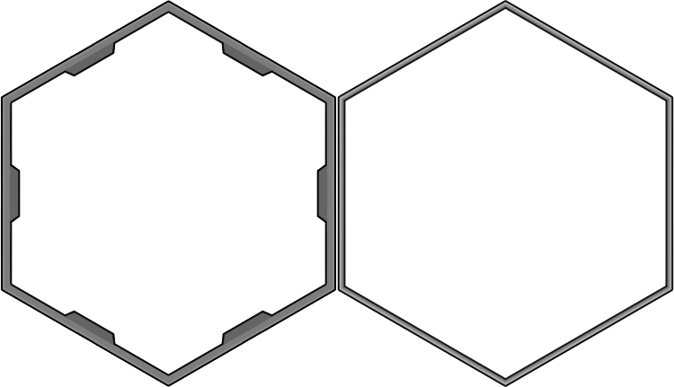
1 | 4 | 六边形地块图像集2 | 大地图的图像集2 | 2 | 2 | 1 | (2,1) | 
1 | 5 | 沙漠地块 | 沙漠第一层的图像集 | 1 | 50 | 1 | (10,5) | 
1 | 6 | 工厂地板 | 工厂第一层的图像集 | 1 | 1 | 1 | (1,1)
1 | 7 | 深层工厂地板 | 工厂第二层的图像集 | 1 | 1 | 1 | (1,1)

